Représentation cartographique
6. Représentation cartographique

6.1 Nombre d’établissements médico-sociaux (EMS) par commune, canton de Berne 2024

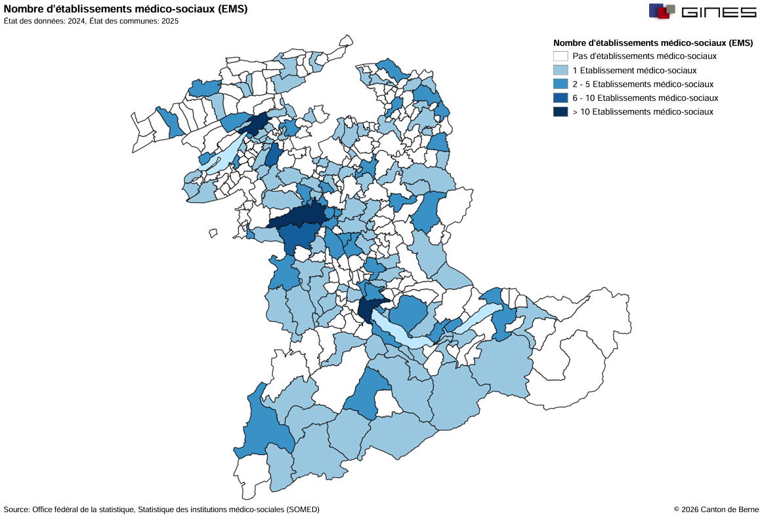

6.2 Nombre de places autorisées en EMS par commune, canton de Berne 2024

